상품제안서
50매 그린무광캡물티슈 | 상품코드: S10805

 |  |  |  |  |  |  | 02-713-8555 | www.synergygift.co.kr
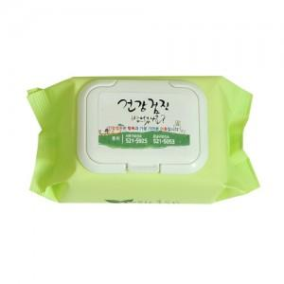

【상세/제작정보】 | 컬러스티커인쇄 부착(기본수량 1,000개이하는 별도문의)

【인쇄/포장옵션】 | 스티커 / 포장불가능

【공급단가】 | 수량 | 1,000~ | 2,000~ | 3,000~ | 5,000~ | 10,000~
*VAT별도 | 단가 | 810원 | 780원 | 750원 | 720원 | 700원

【상품 URL】 | https://www.synergygift.co.kr:443/src/goods_detail.php?gdno=5083

